5 OKT
SETUP
1. Jeni barang masih belum bisa di coba
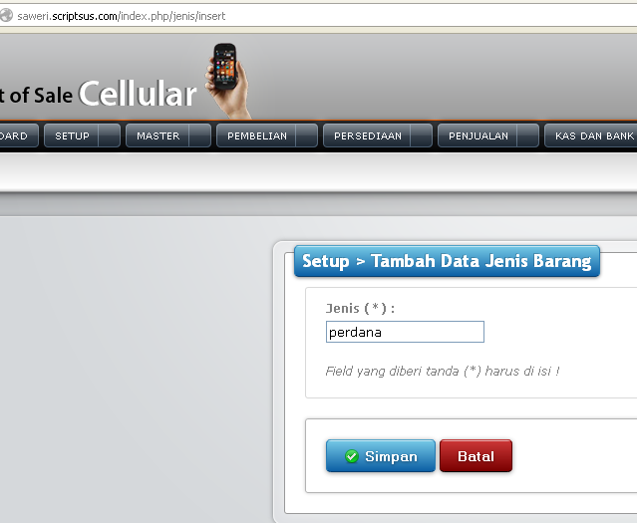
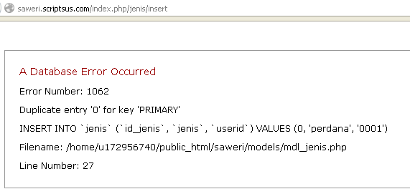

2. Area/wilayah tidak sesuai dgn settingan master ketika disimpan nama area persis dgn kecamatan
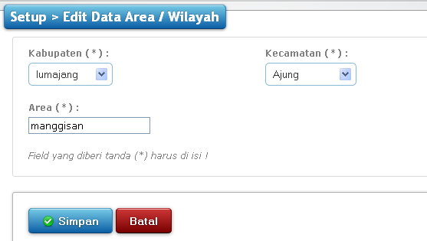
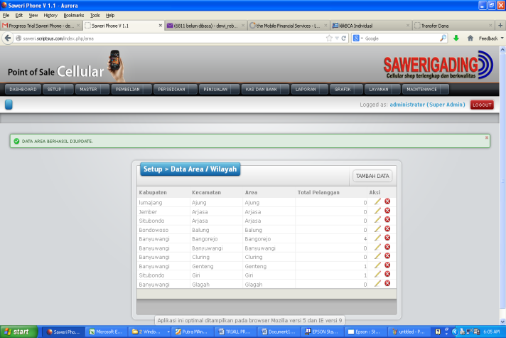

3. Atur kode transaksi masih belum bisa untuk tambah data
http://saweri.scriptsus.com/index.php/setting_kode_trans/insert
4. Internal memo : Setelah kita melakukan tambah data internal memo-simpan,waktu/jam pembuatan tidak BISA berubah.
- Contoh:harga xl 10k naik.

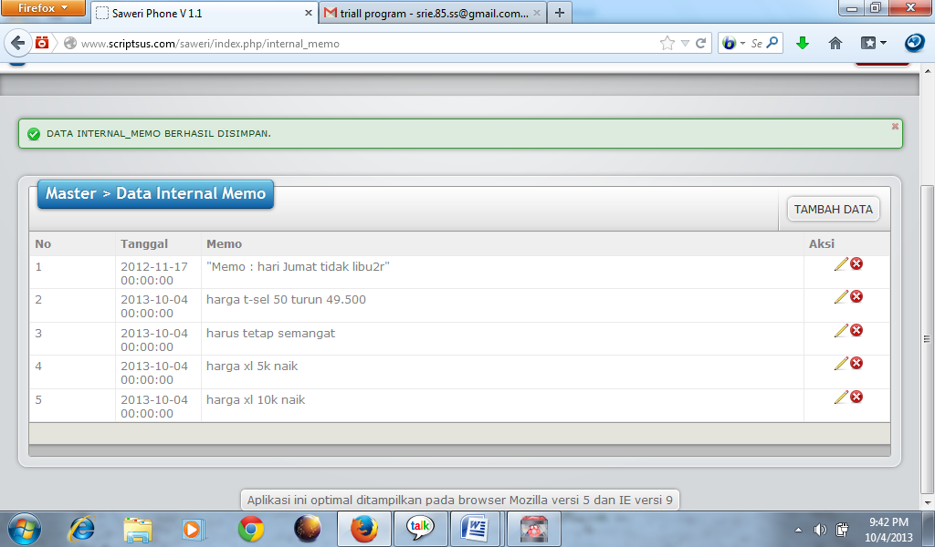

5. Settingan tanggal dan jam pada setiap transaksi dipatenkan otomatis sesuai dgn jam komputer, kecuali laporan bisa ada pilihan

MASTER
1. Master barang
- Harusnya dengan nama barang tidak boleh sama, kecuali ada kode barang. Nama boleh sama jadi yang membedakan kode barangnya. Tapi kalau tidak ada kode barang dan nama brang boleh sama, maka akan mempersulit pembedaan barangnya atau bisa terjadi double input
- Harga jual toko, cabang, partai harus bisa dirubah pada master, karna ketika barang sudah tidak keluar lagi otomatis tidak bisa melakukan request order ke supplier, dan terjadi penurunan harga, jadi bisa dirubah/edit harga jual pada master barang
2. Master Barang Point : ketika melakukan edit, ada kredit point yang harus diisi (diisi angka dan huruf tidak bisa) dan disimpan juga tidak bisa
3. Master pelanggan tidak bisa
Fatal error: Call to undefined function php_version() in /home/u172956740/public_html/saweri/application/admin/views/pelanggan/pelanggan_list.php on line 1
4. Master Akun
- Pengkodean kenapa harus disetting angka ya? Kalau dari program sebelumnya huruf n angka bisa, tergantung setting pengkodeannya untuk mempermudah pencarian
- Efek edit kode disamakan, nama akun otomatis sama akan tetapi kode akun berbeda ketika disimpan.
- Jika ditambah akun dgn kode sama “A database Error occurred……”
- Kalau nama yg sama kode berbeda bisa
5. Master Saldo elektrik tidak bisa keterangan “A database Error occurred……”
6. Master Pulsa : untuk harga ketika membuat barang baru tidak dikunci itu sudah oke, tapi ketika dilakukan edit hpp pulsa tsb terkunci (dibuka kuncinya utk mempermudah ketika memotong saldo jika terjadi perubahan harga antara real dgn program penjualan sesuai

MENU PEMBELIAN

No | SUB MENU
1 | REQUEST ORDER
 | ~ pada saat isi Requesr Order harap ditampilkan barang dan Qity yang direquestkan
 | ~ dan bisa diletakkan pada kolom kosong
 |  |  | masih ada kolom kosong | masih ada kolom kosong

 | Cabang pada Request Order bibuat menu pilihan/combo box cabang yang ada

2 | PEMBELIAN
 | ~ "PBA " atau PO No Pada pembelian terlalu panjang dan dirubah Kode transaksi "PB" Dengan nomer faktur " PB-TGL,BLN,THN,NOMER URUT 3 ANGKA "
 | ~ CONTOH " PB-051013001 Dst
 | ~ Saat tambah ke list masih error
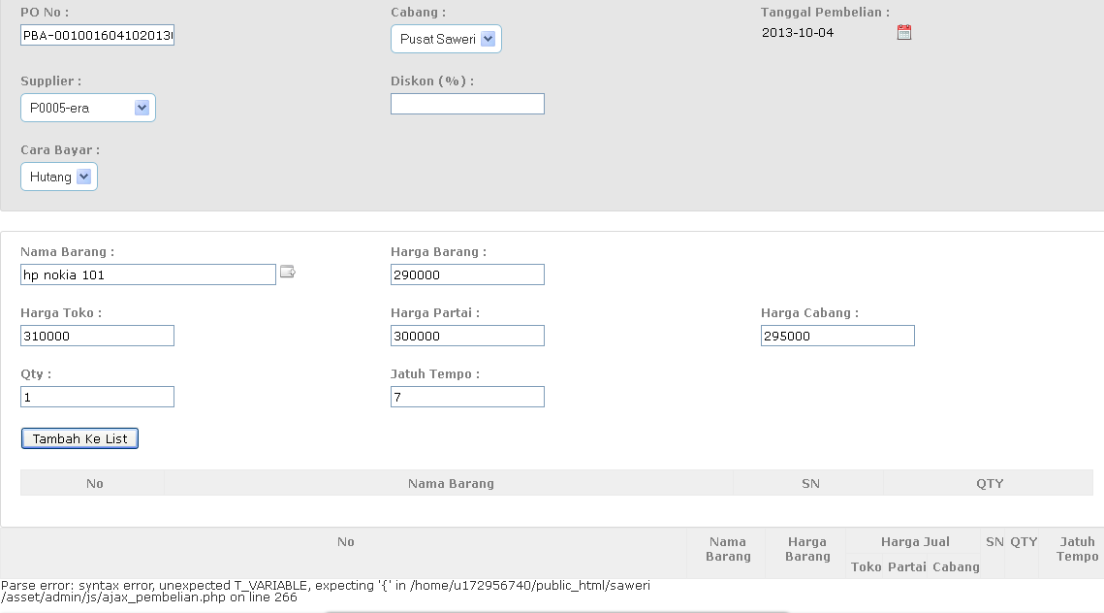

3 | PENGAJUAN
 | ~ Fungsi pengajuan untuk apa ya…..??
 | ~ Saat masuk Sub Menu Pengajuan masih error

4 | RETUR PEMBELIAN
 | Misalkan untuk isi Menunya dibuat demikian seperti gambar dibawah ini
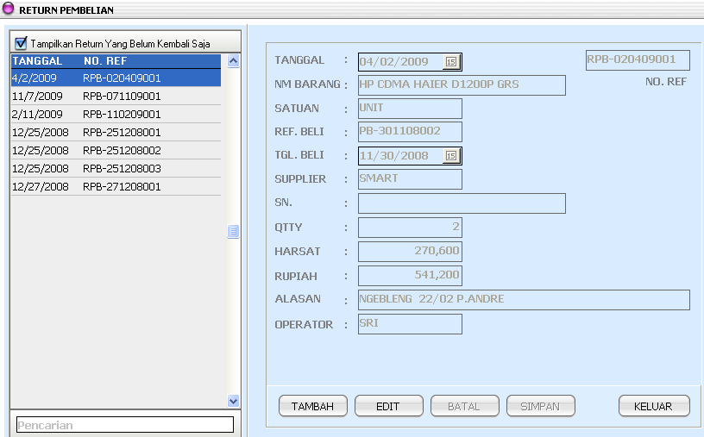

5 | KODE TRANSAKSI
 | Dibuat seperti Gambar dibawah ini dengan format "KODE-TGL.BLN,THN,NOMER URUT 3 ANGKA
 | CONTOH : RETUR PEMBELIAN "RTB-051013001
 | RTB | KODE RETUR PEMBELIAN
 | 05 | TGL 05
 | 10 | BULAN OKTOBER
 | 13 | TAHUN 2013
 | 001 | NOMER URUT 3 DIGIT
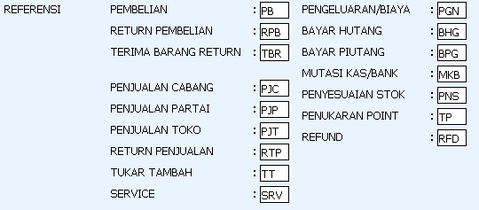

6 | DATA PO
 | Masih belum bisa menu inputnya dan tidak ada tambah data

MENU PERSEDIAAN

No | SUB MENU
1 | PERSEDIAAN PUSAT
 | Belum ada menu yang bisa diinput dan ditampilkan

2 | PERSEDIAAN CABANG
 | Belum ada menu yang bisa diinput dan ditampilkan

MENU PENJUALAN

No | SUB MENU
1 | PENJUALAN
 | ~ Sub Menu penjualan ada 3 kategori , yaitu :
 | a. PENJUALAN TOKO
 | b.PENJUALAN PARTAI
 | c.PENJUALAN CABANG
 | ~ Misalkan Tampilan penjualan dibuat seperti gambar dibawah ini , saat klik nomer faktur penjualan maka akan muncul seperti isi saat input penjualan
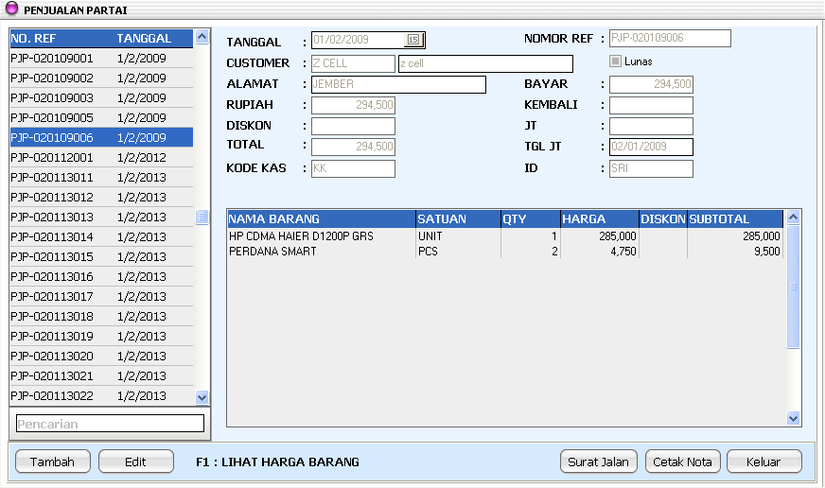

 | ~ Diberi pencarian atau searching berdasarkan nomer faktur penjualan
 | ~ SO No pada program penjualan diganti Nomer Faktur sesuai dengan gambar pada " Kode Transaksi"
 | ~ Saat ingin mengisi nama barang yang akan dilakukan penjualan masih belum link dari master barang

 | ~ Saat tambah ke list penjualan terjadi Error

2 | RETUR PENJUALAN
 | ~ Tidak ada nama barang barang yang akan diretur
 | ~ belum ada perbedaan antara retur untuk penjualan baik itu , penjualan toko , penjualan partai , penjualan cabang
 | ~ dan retur penjualan di buat seperti gambar dibawah ini
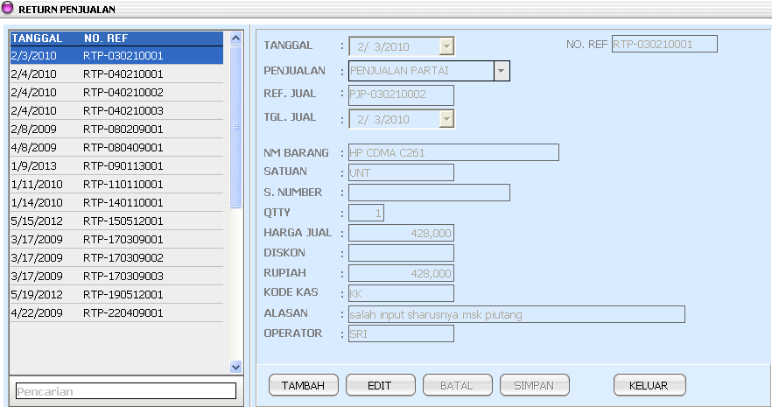

3 | PENERIMAAN SERVICE
 | ~Masih error atau belum ada fitur yang bisa ditampilkan

4 | PENUJARAN POINT
 | ~ kolom Nama Pelanggan masih belum ada atau dibuat pilihan
 | ~ ditambah ada kode member untuk bisa merecord point pada pelanggan tersebut
 | ~ Ada point Member sebelumnya dan Point member sebelumnya
 | ~ Penukaran dibuat combo box sesuai dengan stok poin member
 | ~ Point Kredit adalah hasil pengurangan Point sebelumnya dikurangi dengan Poin Marchandise yang sudah disetting
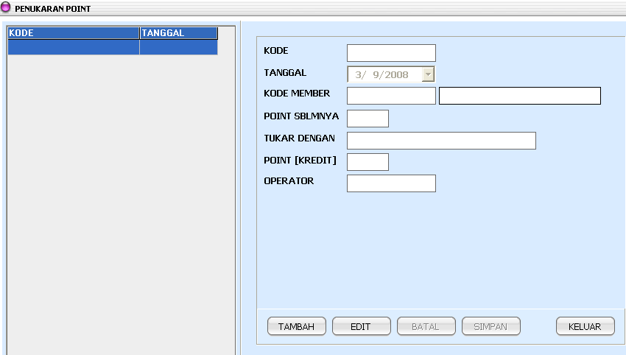

5 | DATA SO
 | ~ Fungsinya untuk apa ya……?? Dan ngelinknya dari mana……?? Trim's

*** | Menu Logtrack atau Hostory untuk merecord aktifitas website pada Maintenance dimana ya???
*** | Diberikan Menu Back data pada Maintenance
*** | Diberikan Menu Load Data pada Maintenance
*** | Diberikan Menu Refresh pada Maintenance

26 feb
SETUP
1. ATur kode transaksi ketika tambah kode transaksi, tampilan yang muncul tambah data supplier
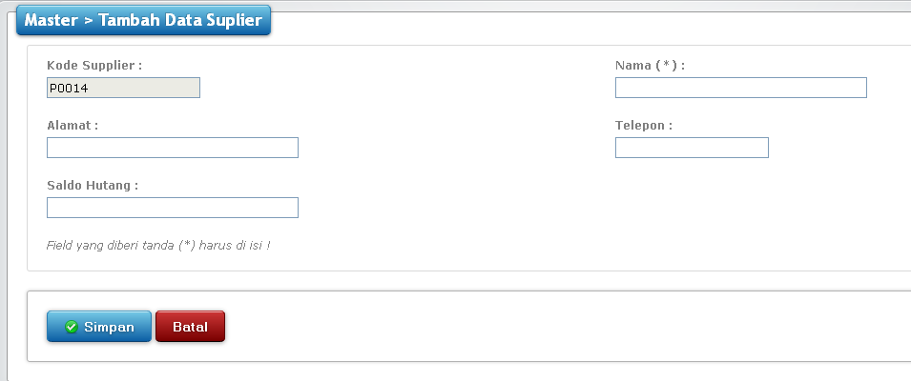

 | Sudah beres, sebenarnya tidak ada tambah ada atur kode transaksi

2. Area/wilayah tidak sesuai dgn settingan master ketika disimpan nama area persis dgn kecamatan
 | DONE
3. Atur kode transaksi ketika tambah data oke tetapi waktu disimpan yang muncul pada tampilan data suuplier


 | tidak ada tambah kode transaksi

4 . Internal memo : Setelah kita melakukan tambah data internal memo-simpan,waktu/jam pembuatan tidak BISA berubah.
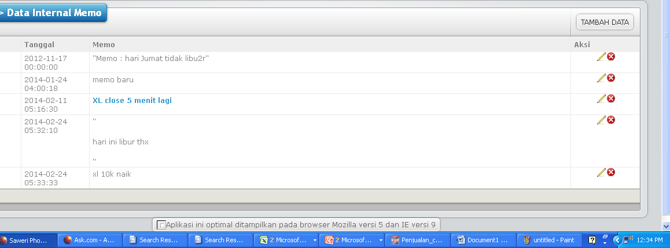

5. Settingan tanggal dan jam pada setiap transaksi dipatenkan otomatis sesuai dgn jam komputer, kecuali laporan bisa ada pilihan

MASTER
1. Master barang
- Harusnya dengan nama barang tidak boleh sama, kecuali ada kode barang. Nama boleh sama jadi yang membedakan kode barangnya. Tapi kalau tidak ada kode barang dan nama brang boleh sama, maka akan mempersulit pembedaan barangnya atau bisa terjadi double input
- Harga jual toko, cabang, partai harus bisa dirubah pada master, karna ketika barang sudah tidak keluar lagi otomatis tidak bisa melakukan request order ke supplier, dan terjadi penurunan harga, jadi bisa dirubah/edit harga jual pada master barang
2. Master Barang Point : ketika melakukan edit, ada kredit point yang harus diisi (diisi angka dan huruf tidak bisa) dan disimpan juga tidak bisa
3. Master pelanggan tidak bisa

 | Pelanggan beres

4. Master Akun
- Pengkodean kenapa harus disetting angka ya? Kalau dari program sebelumnya huruf n angka bisa, tergantung setting pengkodeannya untuk mempermudah pencarian
- Efek edit kode disamakan, nama akun otomatis sama akan tetapi kode akun berbeda ketika disimpan.
- Jika ditambah akun dgn kode sama “A database Error occurred……”
- Kalau nama yg sama kode berbeda bisa
5. Master Saldo elektrik tidak bisa keterangan “A database Error occurred……”

6. Master Pulsa : untuk harga ketika membuat barang baru tidak dikunci itu sudah oke, tapi ketika dilakukan edit hpp pulsa tsb terkunci (dibuka kuncinya utk mempermudah ketika memotong saldo jika terjadi perubahan harga antara real dgn program penjualan sesuai

 | Sudah diperbaiki

MENU PEMBELIAN

No | SUB MENU
1 | REQUEST ORDER
 | ~ pada saat isi Requesr Order harap ditampilkan barang dan Qity yang direquestkan
 | ~ dan bisa diletakkan pada kolom kosong
 |  |  | masih ada kolom kosong | masih ada kolom kosong

 | Memang kolomnya kosong, gak dipake
 | Cabang pada Request Order bibuat menu pilihan/combo box cabang yang ada

2 | PEMBELIAN
 | ~ "PBA " atau PO No Pada pembelian terlalu panjang dan dirubah Kode transaksi "PB" Dengan nomer faktur " PB-TGL,BLN,THN,NOMER URUT 3 ANGKA "
 | ~ CONTOH " PB-051013001 Dst
 | ~ Saat tambah ke list masih error

 | Sudah beres jadi formatnya seperti ini : PB-040420140001

3 | PENGAJUAN
 | ~ Fungsi pengajuan untuk apa ya…..??
 | ~ Saat masuk Sub Menu Pengajuan masih error

 | Pengjuan sudah dihapus

4 | RETUR PEMBELIAN
 | Misalkan untuk isi Menunya dibuat demikian seperti gambar dibawah ini

5 | KODE TRANSAKSI
 | Dibuat seperti Gambar dibawah ini dengan format "KODE-TGL.BLN,THN,NOMER URUT 3 ANGKA
 | CONTOH : RETUR PEMBELIAN "RTB-051013001
 | RTB | KODE RETUR PEMBELIAN
 | 05 | TGL 05
 | 10 | BULAN OKTOBER
 | 13 | TAHUN 2013
 | 001 | NOMER URUT 3 DIGIT

6 | DATA PO
 | Masih belum bisa menu inputnya dan tidak ada tambah data

MENU PERSEDIAAN

No | SUB MENU
1 | PERSEDIAAN PUSAT
 | Belum ada menu yang bisa diinput dan ditampilkan

2 | PERSEDIAAN CABANG
 | Belum ada menu yang bisa diinput dan ditampilkan

MENU PENJUALAN

No | SUB MENU
1 | PENJUALAN
 | ~ Sub Menu penjualan ada 3 kategori , yaitu :
 | a. PENJUALAN TOKO
 | b.PENJUALAN PARTAI
 | c.PENJUALAN CABANG
 | ~ Misalkan Tampilan penjualan dibuat seperti gambar dibawah ini , saat klik nomer faktur penjualan maka akan muncul seperti isi saat input penjualan

 | ~ Diberi pencarian atau searching berdasarkan nomer faktur penjualan
 | ~ SO No pada program penjualan diganti Nomer Faktur sesuai dengan gambar pada " Kode Transaksi"
 | ~ Saat ingin mengisi nama barang yang akan dilakukan penjualan masih belum link dari master barang

 | ~ Saat tambah ke list penjualan terjadi Error

2 | RETUR PENJUALAN
 | ~ Tidak ada nama barang barang yang akan diretur
 | ~ belum ada perbedaan antara retur untuk penjualan baik itu , penjualan toko , penjualan partai , penjualan cabang
 | ~ dan retur penjualan di buat seperti gambar dibawah ini

3 | PENERIMAAN SERVICE
 | ~Masih error atau belum ada fitur yang bisa ditampilkan

4 | PENUJARAN POINT
 | ~ kolom Nama Pelanggan masih belum ada atau dibuat pilihan
 | ~ ditambah ada kode member untuk bisa merecord point pada pelanggan tersebut
 | ~ Ada point Member sebelumnya dan Point member sebelumnya
 | ~ Penukaran dibuat combo box sesuai dengan stok poin member
 | ~ Point Kredit adalah hasil pengurangan Point sebelumnya dikurangi dengan Poin Marchandise yang sudah disetting

5 | DATA SO
 | ~ Fungsinya untuk apa ya……?? Dan ngelinknya dari mana……?? Trim's

*** | Menu Logtrack atau Hostory untuk merecord aktifitas website pada Maintenance dimana ya???
*** | Diberikan Menu Back data pada Maintenance
*** | Diberikan Menu Load Data pada Maintenance
*** | Diberikan Menu Refresh pada Maintenance

